箱唛扫码
Factory name (工厂名称)
PO. Number(订单号) | 76003-01 76004-01
Style Code.(款号) | 6032-028
Product Code.(产品编号) | RECYCLE CARE LABEL RECYCLE COMPONENT LABEL | Carton No.(箱号):
Inner Packages(包装方式） | 2000pcs/ bundle | 1\1
SIZE/qty (尺码/数量) | 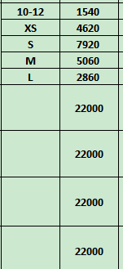
Carton Dimension（箱规） | 30*40*50 | Country of Origin：
Gross Weight（毛重） | 21.2kg | Made In China
Net Weight（净重） | 20.8kg
Remark（备注）

 | 06032028306011
 | 06032028306028
 | 06032028306035
 | 06032028306042
 | 06032028306110
 | 06032028306011
 | 06032028306028
 | 06032028306035
 | 06032028306042
 | 06032028306110

